Sheet1
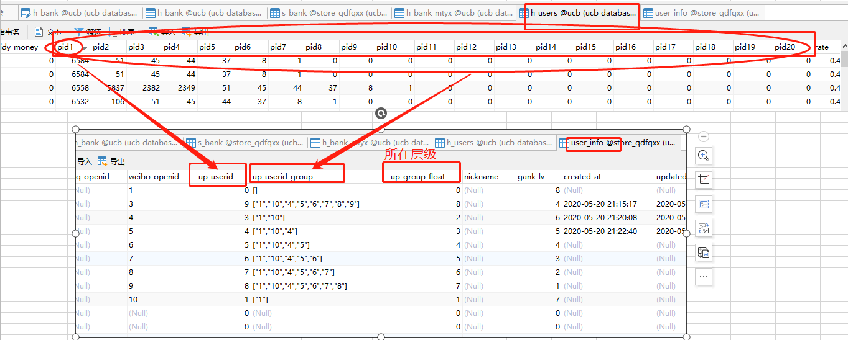
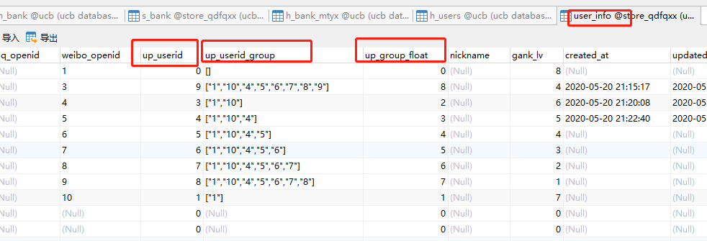
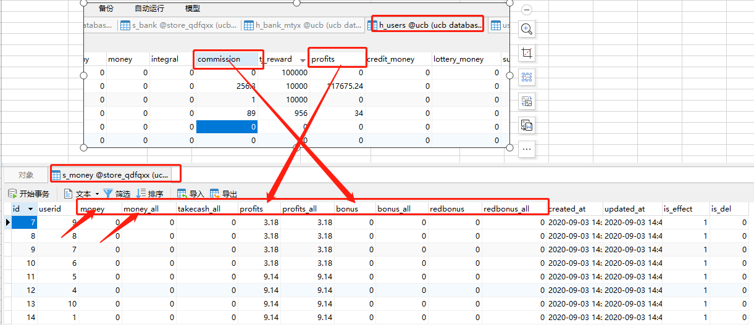
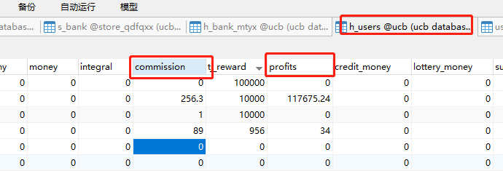
原系统 |  |  | 新系统

结算卡信息表 | h_bank | 结算卡分类 | 银行卡表 | s_bank

代还信用卡表 | h_creditcards | 信用卡分类（去重）

快捷信用卡表 | h_mybank | 信用卡分类（去重）

用户表 | h_users | 上下级关系 | 用户表 | user_info

 |  |  | 用户金额 | s_money

 |  |  | 用户实名信息 | s_user_info

